상품제안서
캐럿 화이트 머그 | 상품코드: S43395

 |  |  |  |  |  |  | 02-713-8555 | www.synergygift.co.kr
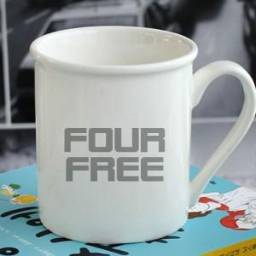

【상세/제작정보】

【인쇄/포장옵션】 | 전사인쇄1도 / 1p 무지케이스

【공급단가】 | 수량 | 100~ | 300~ | 500~ | 1,000~ | 3,000~
*VAT별도 | 단가 | 2,690원 | 2,540원 | 2,420원 | 2,350원 | 2,310원

【상품 URL】 | https://www.synergygift.co.kr:443/src/goods_detail.php?gdno=43395

